상품제안서
[플씨드] 패턴 쿨타올 + 메쉬 귀걸이 쿨스카프 + 보틀350ml 세트 | 상품코드: F27056

 |  |  |  |  |  |  | 02-412-0044 | www.easy1.co.kr
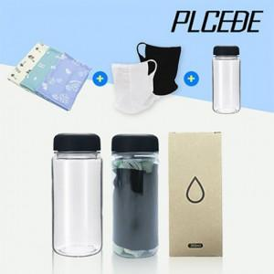

【상세/제작정보】 | 상품+보틀+종이케이스+스티커 부착 포함 기본수량 미만 인쇄시 비용 추가. 인쇄 별도 문의. (쿨타올,스카프,보틀 등) 포장 별도 문의.

【인쇄/포장옵션】 | 실크, 자수, 풀칼라 / 별도문의

【공급단가】 | 수량 | 100~ | 300~ | 500~ | 1,000~ | 3,000~
*VAT별도 | 단가 | 7,800원 | 7,670원 | 7,470원 | 7,340원 | 7,150원

【상품 URL】 | https://dev.easy1.co.kr:443/src/goods_detail.php?gdno=27056

